상품제안서
머레이 트리몰드 무드등 맥세이프 3in1 무선충전기 tri-10 | 상품코드: F25396

 |  |  |  |  |  |  | 02-412-0044 | www.easy1.co.kr
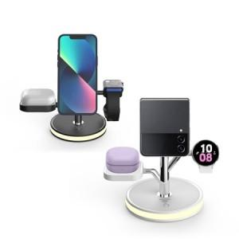

【상세/제작정보】 | <p><span style="font-size: 12pt;"><b>* 배송비- 한박스 24개/ 5000원별도</b></span></p><p><span style="font-size: 12pt;"><b>*&nbsp;</b></span><span style="font-size: 16px;"><b>패드1도인쇄- 판비 50000원별도</b></span><b style="font-size: 12pt;">​</b></p>

【인쇄/포장옵션】 | 실크, 컬러필름인쇄 / 포장지포장

【공급단가】 | 수량 | 50~ | 100~ | 500~ | 1,000~ | 2,000~
*VAT별도 | 단가 | 28,100원 | 27,400원 | 26,000원 | 25,500원 | 25,000원

【상품 URL】 | https://dev.easy1.co.kr:443/src/goods_detail.php?gdno=25396

